Worksheet
 |  |  |  |  | 8 (812) 565 05 34 |  |  | sales@miniworks.ru
 |  |  |  |  | Чита |  |  | отдел продаж
 |  |  | Адрес |  |  |  |  | Режим работы
 |  |  | Санкт-Петербург, улица Маршала Новикова, 28Е |  |  |  |  | Пн – Пт: с 8:00 до 18:00
С13-16ЖС
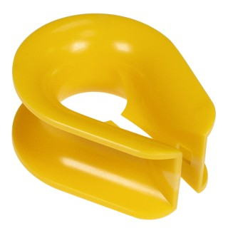 |  | 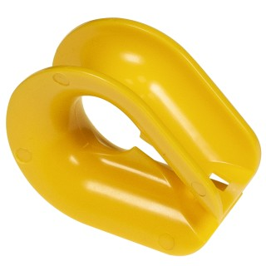 |  | 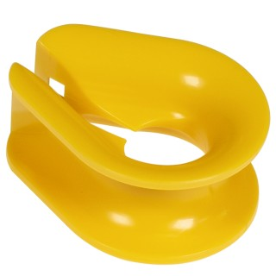 |  | 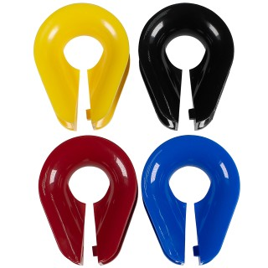
Артикул |  | Цвет |  | от 10000 | от 5000 | от 1000 | от 500 | от 100 | розница | Наличие на 05.08.2026
С13-16ЧС |  | черный |  | 38.80р. | 40.90р. | 45.10р. | 53.50р. | 61.00р. | 80.00р. | 3064
С13-16КС |  | красный |  | 38.80р. | 40.90р. | 45.10р. | 53.50р. | 61.00р. | 80.00р. | 2483
С13-16ЖС |  | желтый |  | 38.80р. | 40.90р. | 45.10р. | 53.50р. | 61.00р. | 80.00р. | 1758
С13-16СЛС |  | салатовый |  | 38.80р. | 40.90р. | 45.10р. | 53.50р. | 61.00р. | 80.00р. | —
С13-16СНС |  | синий |  | 38.80р. | 40.90р. | 45.10р. | 53.50р. | 61.00р. | 80.00р. | 759
С13-16БС |  | белый |  | 38.80р. | 40.90р. | 45.10р. | 53.50р. | 61.00р. | 80.00р. | 2854
С13-16СС |  | серый |  | 38.80р. | 40.90р. | 45.10р. | 53.50р. | 61.00р. | 80.00р. | 2947
С13-16БЖС |  | бежевый |  | 38.80р. | 40.90р. | 45.10р. | 53.50р. | 61.00р. | 80.00р. | 2891
 | Все цены указаны в рублях и включают в себя НДС. Все цены указаны при условии 100% предоплаты и действительны в течение 5 дней. Все цены указаны при условии самовывоза продукции со склада в г. Чита (для иногородних клиентов доставка до склада ТК в г. Чита бесплатна). Все цены указаны за стандартный цвет для каждого вида изделия (изменение цвета на любой из предлагаемой палитры +20% к стоимости, изменение цвета на любой по системе RAL +50% к стоимости). О возможных сроках поставки заказного товара, необходимо уточнять заранее

